Лист1
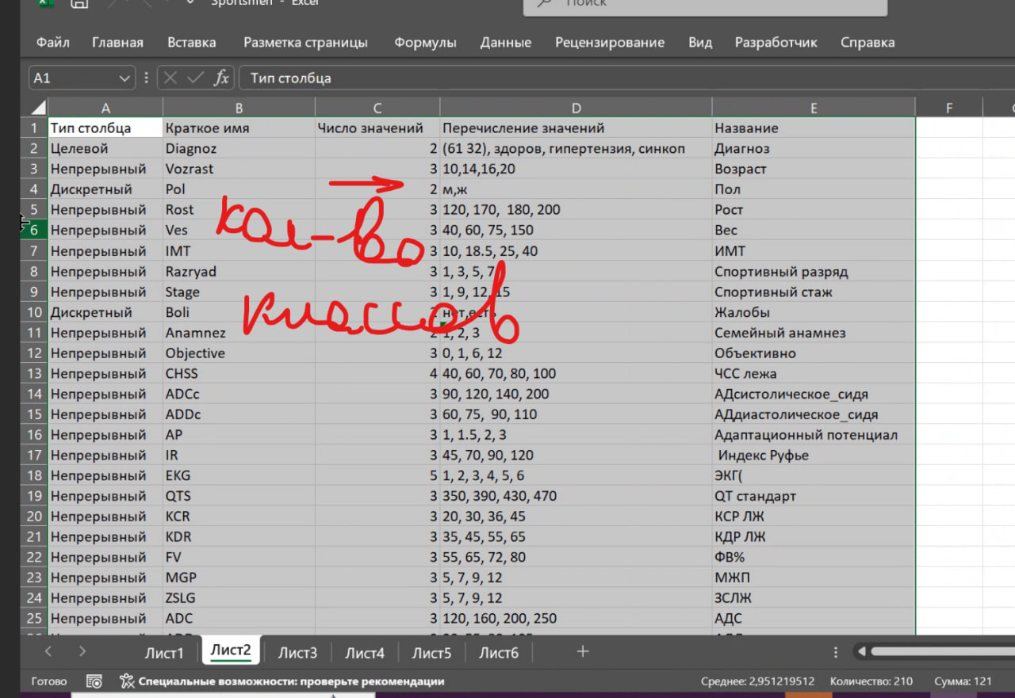
Тип столбца | Краткое имя | Число значений | Перечисление значений | Название
Целевой | Credit_History | 3 | Плохая, Хорошая, Отличная | Кредитная_история
Непрерывный | Age | 5 | 20, 30, 40, 50, 60, 70 | Возраст
Непрерывный | Income | 6 | 30000, 40000, 50000, 60000, 70000, 80000, 90000 | Доход
Дискретный | Employment_Status | 3 | Нет, Частичная, Полная | Статус_занятости
Дискретный | Product_Type | 5 | Отказ, Кредитная_карта, Инвестиции, Ипотека, Сберегательный_счёт | Тип_продукта

